Sheet1
以下に、キーエンス PLC のシミュレータ（VT ST：KV STUDIO のシミュレーション機能）で “できること／できないこと” をわかりやすく整理します。
※KV-3000／KV-7000／KV-8000 など、KV STUDIO 標準シミュレータ共通の内容です。

✔ VT（KV STUDIO）シミュレータでできること

◆ 1. ラダー / SFC / ST の動作確認

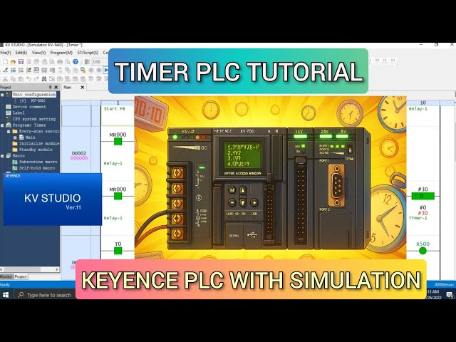
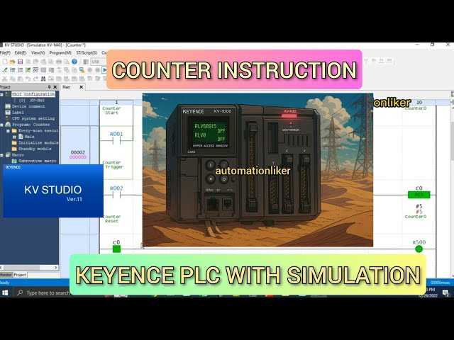

ラダー命令の実行状態（ON/OFF、接点の通電状態）確認

SFC のステップ遷移確認

ST（Structured Text）の計算処理・条件分岐・ループ確認

サブルーチン／割込みなどのプログラム構造動作

◆ 2. タイマー・カウンタの動作

タイマの経過時間・完了フラグの確認

カウンタのカウントアップ動作

高速処理でなければ実機に近い動作再現

◆ 3. 内部メモリの確認・編集

DM・R・MR・WR・CM などのワード編集

B（ビット）や複数デバイスの一括強制（FORCE）

フォース/リセットの切り替え

◆ 4. 簡単なアナログ値シミュレーション

値を手入力してアナログ入力に見立てて動作チェック可能
（※実機のようなノイズ・精度は再現しない）

◆ 5. HMI（VT Studio）との連携シミュレーション

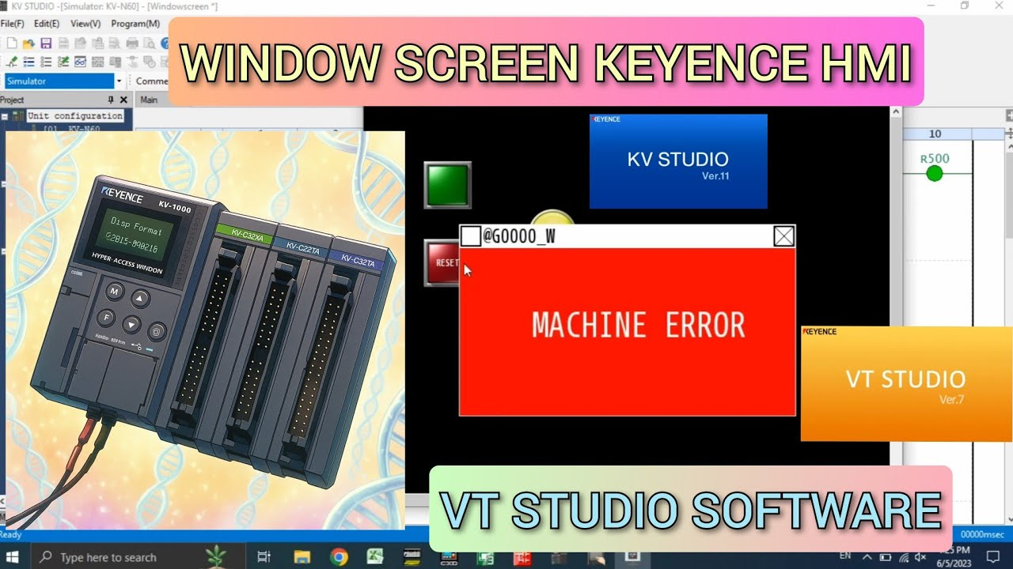
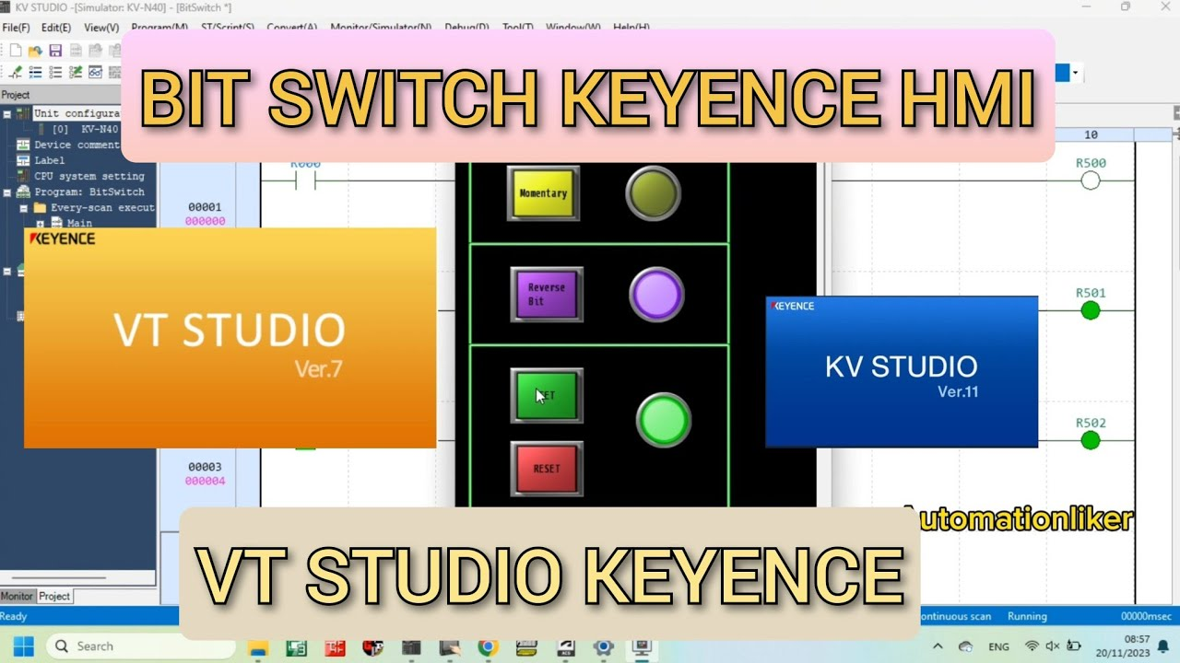

HMI 画面と PLC シミュレータを連動させて画面テスト

ボタン操作で PLC のビット操作

表示値のチェック

◆ 6. 通信テスト（PLC ⇔ HMI）

内部ネットワークでの Modbus/TCP や KVプロトコルはある程度テスト可能

HMI とのタグリンクの動作確認

✖ VT（KV STUDIO）シミュレータで “できないこと”

✘ 1. 実機専用命令・高速処理は正確に再現されない

パルス出力（PTO/PWM）

高速カウンタ（HSC）

サーボ制御命令（Motion、MECHATROLINK）

インバータ・ロボット連携命令
→ 正確なタイミングや波形はシミュレータでは不可

✘ 2. 外部I/Oの物理的動作はテストできない

X0〜など「外部入力」は手動で ON/OFFするしかない

実際のセンサー応答速度やチャタリングは再現できない

実際のリレー/ソレノイド/モータは動かない

✘ 3. リアルタイム処理の正確性は保証されない

シミュレータは PC の処理速度依存

スキャンタイムは“実機相当の目安”は表示されるが完全一致しない

1ms 以下の応答制御は NG

✘ 4. 外部機器（EtherNet/IP・PROFINET など）の完全な通信テストは不可

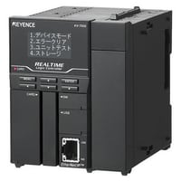
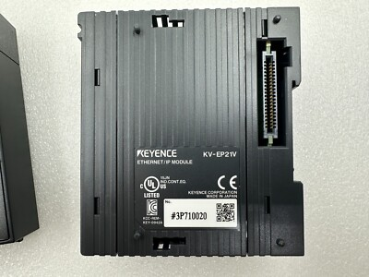

EtherNet/IP の I/O 通信

IO-Link マスタ

アナログ入力ユニットの細かい動作

CC-Link 等のフィールドバス
→ デバイス実物なしではエラー検証不可

✘ 5. SDカードアクセス・ログ書き込みの完全再現は不可

SDカードへのデータロギング挙動

ファイル書き込みの速度や実メディア容量制限
→ 実機で最終チェックが必要

✘ 6. 割込み優先制御の実機と完全一致はしない

割込み頻度

タイミング精度

競合状態
→ シミュレータは“概念上の動作確認”レベル

🔍 まとめ：どこまで信頼できる？

✅ プログラムロジックの検証（条件・値の流れ）は非常に有効

ラダー／ST の動作チェック

タイマー・内部メモリ

HMIとの連携
→ 約7〜8割のテストは可能

❌ I/O・高速制御・他機器連携は必ず実機テストが必要

サーボ・パルス出力

高速割込み

アナログ実測値
→ これらは 0〜3割程度しかシミュレーション不能

必要なら…

